Planilha2
NOME DA EMPRESA | Bom Pra Cachorro |  | Recibo de Pagamento de Salário
CNPJ | 00.123.456/7890-00 |  |  | dezembro | 2024
COD. | NOME DO FUNCIONÁRIO | FUNÇÃO |  | MÊS | ANO
5 | Pablo Marçal | Vendedor

DESCRIÇÃO |  |  | REFERENCIA | VENCIMENTOS | DESCONTOS
SALÁRIO |  |  | 30.00 | 1629.23 |  |  | VENCIMENTOS | * Salário é em função do salário base dividido pelo numero de dias que deveriam ser trabalhados no mês atual e multiplicado pelos dias efetivamente trabalhados naquele mês.
DSR |  |  | 0.00 | 0.00 | 313.31
HORAS EXTRAS - 50% |  |  |  | 0.00
HORAS EXTRAS - 100% |  |  |  | 0.00 |  |  |  | * DSR é em função do vencimento d salário multiplicado pelos domingos trabalhados, dividido pelo total de domingos no mês.
ADIANTAMENTO QUINZENAL |  |  | 30% | 423.60
IR RETIDO |  |  | ISENTO |  |  |  |  | * Horas Extra 50% é 50% do valor do dia trabalhado.
INSS |  |  | 9.0% |  | 127.08 |  |  | * Horas Extra 100% é 100% do valor do dia trabalhado .
FGTS |  |  | 8.0% |  | 164.23 |  |  | * Adiantamento quinzenal é 30% do salário base.
IR Retido
INSS
VALE ALIMENTAÇÃO |  |  | 6.0% |  | 84.72
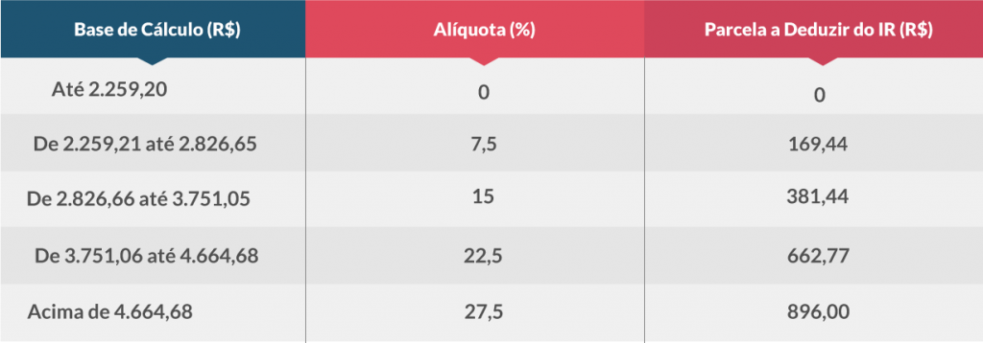
1°
CONVÊNCIO MÉDICO |  |  | 6.0% |  | 84.72

2°
3°
 |  |  |  | TOTAL DE VENCIMENTOS | TOTAL DE DESCONTOS
 |  |  |  | 2052.83 | 774.06
 |  |  |  | SALÁRIO LIQUIDO
4°
 |  |  |  | 1278.77
5°
SALÁRIO BASE | SAL. CONTR. INSS | BASE CALC. FGTS | FGTS DO MÊS | BASE CAL. IRRF | FAIXA IRRF
FGTS
1412.00 | 1412.00 | 1412.00 | 112.96 | 1278.77 | 1

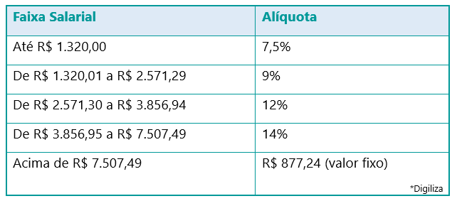
 |  |  |  | DATA | 2024-12-18

Início de mês | 2024-12-01
Fim de mês | 2024-12-31
Dias Uteis | 26
Dias do Mês | 31

Domingo | 5

Código do Funcionário | Nome | CPF | Estado Civil | Data de Nascimento | Função | Data da Contratação | Salário Base | Número de Filhos | Agência Bancária | Conta Corrente | E-mail
5 | Pablo Marçal | 66666666666 | Casado | 1987-03-18 | Vendedor | 2021-02-15 | R$ 1,412.00 | 4 | 6666 | 66986 | pablomarcal@bol.com.br#mailto:pablomarcal@bol.com.br

Código Funcionário | 1 | Bonus mensal: | * Se as tosas forem até R$3000,00, 5% de bonus sobre o valor; se for de R$3001,00 até R$4500,00, 7,5%; se for de R$4501,00 até R$6000,00, 10%; acima de R$6000,00, 15% mais $500,00 reais de bonificação.
Funcionário | Luisa Mell |  | * Se as vendas forem até R$400,00, 2,5% de bonus sobre o valor; se for de R$401,00 até R$600,00, 3,5%; se for de R$601,00 até R$1000,00, 5%; acima de R$1000,00, 7,5% de bonificação.
Salário Liquido | R$ 3,000.00 |  | * 12% fixos de bonificação sobre o valor mensal dos pacotes vendidos.
Mês | 2024-01-01 | Férias: | * Salário liquido + 1/3 do salário + media das horas extras realizadas no ano.
Ganhos do Mês | R$ 6,000.00
Bonus Mensal (R$) | R$ 720.00
Férias (R$) | R$ 4,336.75

HORASA EXTRAS POR FUNCIONARIO (R$) |  |  |  |  |  | PACOTES MENSAIS (R$) | TOSAS NO MÊS (R$) |  | VENDAS (R$)
MESES | 1 | 2 | 4 | 5 | 6 | 1 | 2 | 4 | 5 | 6
Jan-24 | R$ 240.00 | R$ 60.00 | R$ 54.00 | R$ 200.00 | R$ - | R$ 6,000.00 | R$ 3,000.00 | R$ 5,400.00 | R$ 500.00 | R$ 230.00
Feb-24 | R$ 356.00 | R$ - | R$ 25.00 | R$ 200.00 | R$ - | R$ 6,000.00 | R$ 3,500.00 | R$ 5,600.00 | R$ 600.00 | R$ 450.00
Mar-24 | R$ 251.00 | R$ 950.00 | R$ 41.00 | R$ 100.00 | R$ - | R$ 5,800.00 | R$ 2,500.00 | R$ 7,000.00 | R$ 300.00 | R$ 350.00
Apr-24 | R$ 254.00 | R$ 80.00 | R$ 23.00 | R$ 30.00 | R$ 90.00 | R$ 6,200.00 | R$ 3,600.00 | R$ 6,000.00 | R$ 450.00 | R$ 500.00
May-24 | R$ 230.00 | R$ - | R$ 62.00 | R$ 200.00 | R$ 20.00 | R$ 5,300.00 | R$ 3,200.00 | R$ 6,250.00 | R$ 800.00 | R$ 3,270.00
Jun-24 | R$ 290.00 | R$ 740.00 | R$ 500.00 | R$ 20.00 | R$ 100.00 | R$ 5,400.00 | R$ 5,000.00 | R$ 3,500.00 | R$ 560.00 | R$ 600.00
Jul-24 | R$ 240.00 | R$ 50.00 | R$ 20.00 | R$ 56.00 | R$ - | R$ 5,400.00 | R$ 2,600.00 | R$ 7,900.00 | R$ 630.00 | R$ 650.00
Aug-24 | R$ 280.00 | R$ 100.00 | R$ - | R$ 45.00 | R$ 870.00 | R$ 6,200.00 | R$ 2,350.00 | R$ 4,590.00 | R$ 780.00 | R$ 450.00
Sep-24 | R$ 520.00 | R$ 200.00 | R$ 89.00 | R$ - | R$ - | R$ 7,000.00 | R$ 4,500.00 | R$ 6,000.00 | R$ 950.00 | R$ 800.00
Oct-24 | R$ 500.00 | R$ 30.00 | R$ 475.00 | R$ - | R$ - | R$ 7,000.00 | R$ 4,000.00 | R$ 8,000.00 | R$ 400.00 | R$ 200.00
Nov-24 | R$ 560.00 | R$ - | R$ - | R$ 90.00 | R$ 100.00 | R$ 6,200.00 | R$ 4,600.00 | R$ 6,350.00 | R$ 1,000.00 | R$ 500.00
Dec-24 | R$ 320.00 | R$ 540.00 | R$ 55.00 | R$ 100.00 | R$ - | R$ 6,200.00 | R$ 5,000.00 | R$ 7,500.00 | R$ 1,200.00 | R$ 2,010.00
MÉDIA | R$ 336.75 | R$ 229.17 | R$ 112.00 | R$ 86.75 | R$ 98.33

